BOSS
BOSS （02）编号 | BOSS名称 | BOSS综述 | 类 | 单独招式&动作 |  |  |  |  |  |  |  |  |  | 阶段综述 | Boss综述 | 参考
 |  |  |  | #1 | #2 | #3 | #4 | #5 | #6 | #7 | #8 | #9 | #10
 |  |  |  |  | combo1 |  |  | combo2 |  |  | combo3
02-01 | 女帝 | 一阶段 | 招式 | 横挥： 近身挥动，伴随少量向前的位移。 效果： 伤害/小硬直 | 追斩预备（1/3）： 在距离玩家较远时使用。一个稍长的蓄力准备动作，腿部做跑动预备姿势，手部为挥砍做预备动作。 | 追斩（2/3）： 这个动作会播放三次，身体尽力前倾，大范围挥动，伴随较大的向前位移。另外，每一次发出追斩前都会重新判定角色朝向。 | 追斩收手（3/3）： 三次追斩结束后，Boss从浮空状态落地，进入喘息休息的状态。把武器杵地，然后身体前倾借力喘息，最后衔接战斗Idle动画。 | 浮空预备(1/3)： 身体伸展，预备漂浮到更高处的预备动作。 | 浮空下刺预备(2/3)：Boss漂浮到高处，然后再做下刺的预备动作。 | 浮空下刺+收手（3/3）：Boss从半空往斜下放此处的动作，然后收手。 | 跳跃后撤（1/3）： 大幅度跳跃的后撤动作。 | 冲刺攻击（2/3）： 在大幅度的跳跃后撤过后，卸力迅速向前跑动。 | 冲刺攻击（3/3）： 衔接迅速跑动，奋力伸手前刺。 | 第一阶段属于比较轻灵、凌厉的攻击，讲究快、准，高命中 | Boss是以类似拳皇97中的大蛇（太阳神）的移动方式，只在地面以较低高度悬浮 | 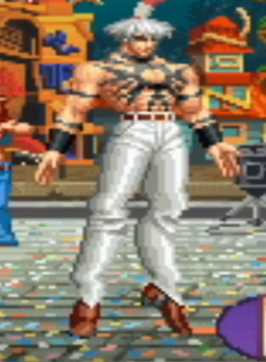 大蛇：（https://www.youtube.com/watch?v=o2izdbMtqdY）

 |  |  | 设计目的 | 普通招式。 | 连招预警。 | 连续三次的高速追击挑战，要求玩家熟悉Boss的攻击节奏。 | ①提供玩家成功躲避攻击的奖励——一段较长且安稳的输出时机。 ②Boss弱点聚在一起，利于主角近战输出。 ③如果玩家在Boss收手时距离她太远，需要先发射飞刀进入连击状态并迅速利用空中冲刺接近（或者利用收刀位移接近）Boss以打出更高连击额外伤害。 | 连招预警。 | ①留出给玩家使用远程蓄力攻击的时间以及一次冲刺的预备时间。 ②Boss弱点连成一条线，便于远程蓄力攻击作为连击起手。 | 留出给玩家在滞空时，同时收回三把刀，再使用近战攻击多处弱点(聚成一团的)的时间。 | 连招预警。 | 对玩家的欺骗性招式，先躲过玩家的一次近战攻击，再使用突进招式回击。 |  | 第二阶段考虑加入挑空，配合追斩3连。
 |  |  | 削刃 | 100% | 100% | 100% | 100% | 100% | 100% | 100% | 100% | 100% | 100%
 |  |  | 伤害值 | 15% |  | 20% |  |  |  | 45% |  |  | 20%
 |  |  | 硬直 | 小 |  | 中 |  |  |  | 大 |  |  | 中
 |  | 二阶段 | 招式 | #11 | #12 | #13 | #14 | #15 | #16 | #17 | #18 | #19 | #20

 |  |  | 设计目的
 |  |  | 削刃
 |  |  | 伤害值
 |  |  | 硬直
 |  | 常规动作 |  | #21 | #22 | #23 | #24 | #25 | #26 | #27 | #28 | #29 | #30
 |  |  |  | 近地悬浮Idle： 角色在空中悬浮的Idle动作。 | 近地悬浮移动（前进）： 角色在空中悬浮前进。 | 近地悬浮移动（后退）： 角色在空中悬浮后退。

